2021_data
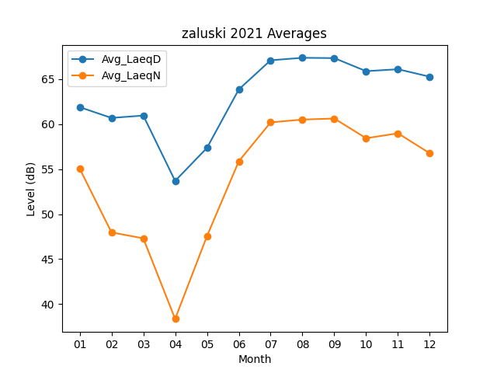
Month | Avg_LaeqD | Avg_LaeqN
01 | 61.890322581 | 55.067741935
02 | 60.689285714 | 47.971428571
03 | 60.951612903 | 47.306451613
04 | 53.686666667 | 38.353333333
05 | 57.358064516 | 47.55483871
06 | 63.853333333 | 55.87
07 | 67.096774194 | 60.193548387
08 | 67.367741935 | 60.506451613
09 | 67.336666667 | 60.623333333
10 | 65.883870968 | 58.432258065
11 | 66.1 | 58.98
12 | 65.267741935 | 56.758064516

